input
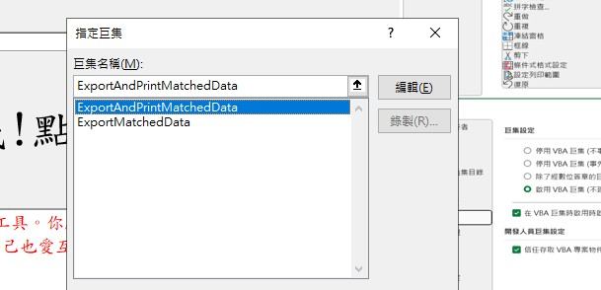
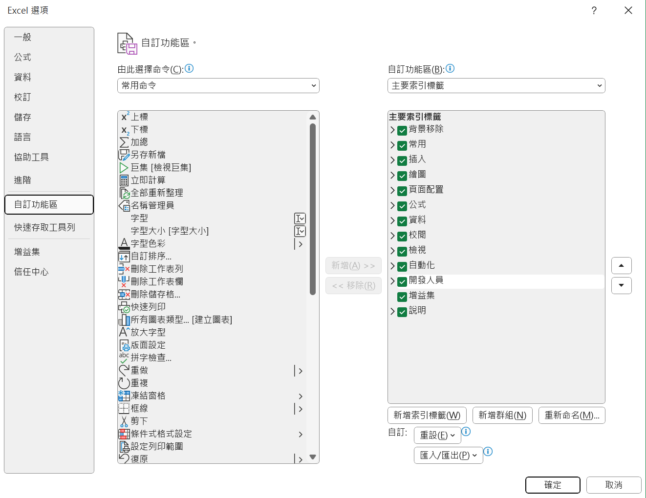
序號 | 姓名 | 身分證字號 | 1 | 如果您的功能區中沒有「開發人員」選項，請點擊「檔案」>「選項」>「自訂功能區」，然後在右側的「自訂功能區」列表中勾選「開發人員」。
1 | 陳怡靜 | E222285577 | 2 | 功能區「開發人員」選項卡，請點擊「巨集安全性」選擇「啟用VBA巨集」。
2 | 林逸誠 | S124422620 | 3 | 自AF用人費用管理系統產製檔案。打開檔案後另存新檔為AF.xlsx(請勿存為AF.xls)。請將檔案放於D:\ 目錄下面。
3 | 侯進昇 | R122511212
4 | 林怡慈 | M222237415 | 4 | 左列資料請照薪資清冊順序逐一KEY入。
5 | 吳孟謙 | S124918274
6 | 楊崇甫 | R122148460
7 | 蘇宇祥 | D122528412
8 | 陳玟蒓 | D221175160
12 | 吳靜琪 | P222557950
13 | 郭喜淑 | S221437112
14 | 陳明珍 | E220509761

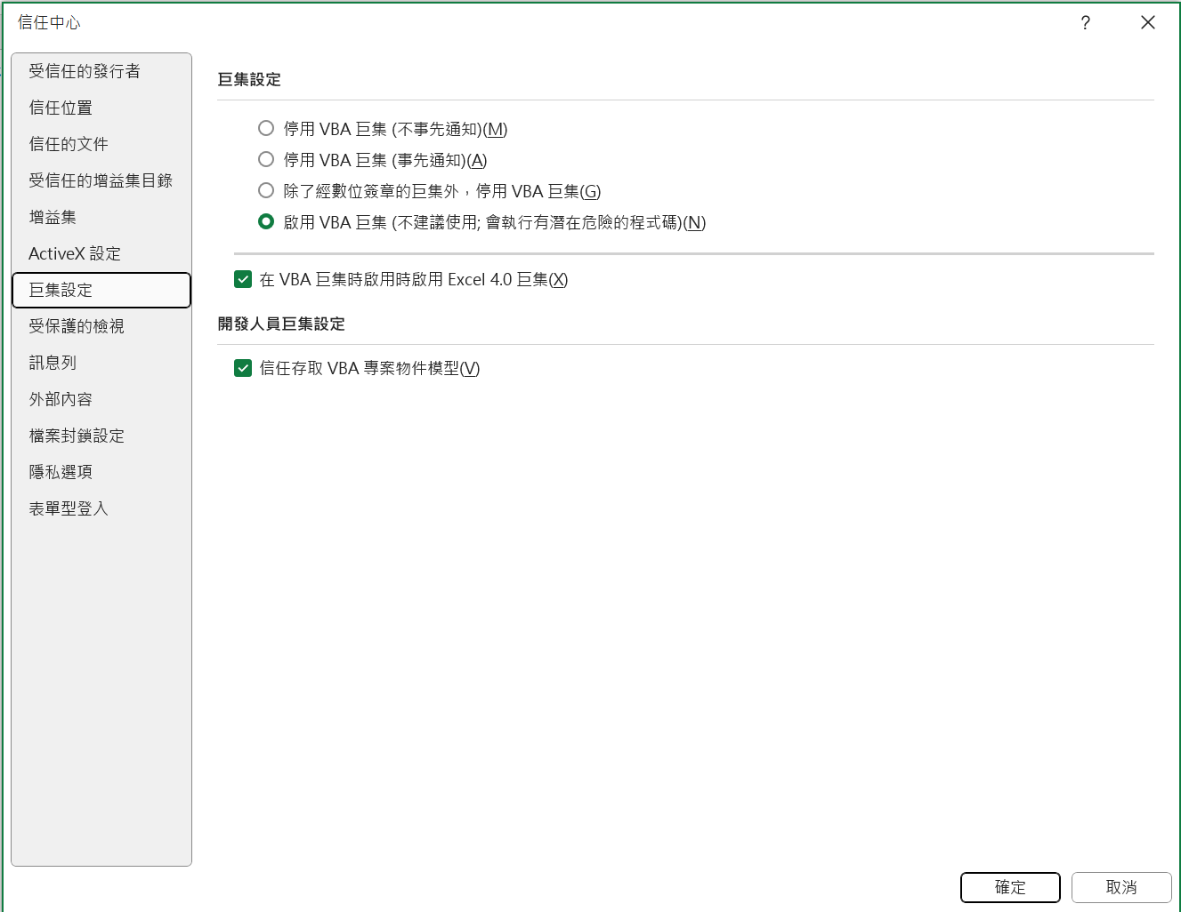

 |  |  |  | 本程式主要是懶人專用合併工具。你厭倦每月AF產出的檔案要在那邊調來調去的嗎?試試看這邊的一鍵調整!愛自己也愛互審的眼睛。

 |  |  |  | 如果[相信我!點我直接列印]有以下錯誤的時候，請依圖片修正

 |  |  |  | 對她點右鍵，選擇[指定巨集]
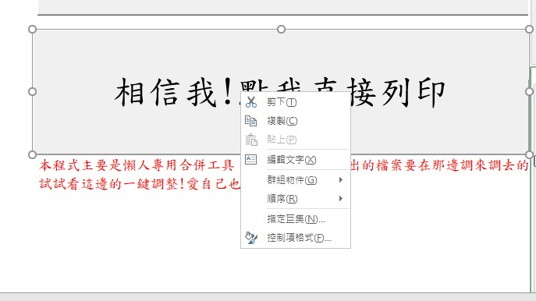

 |  |  |  | 選擇[ExportAndPrintMatchedData]之後，按確定

